Sheet1
Uso/Tarea | Riesgo | Clasificación | Nivel de riesgo | Método de reducción de riesgo | Equipo Necesario | IMAGEN
Funcionamiento normal de la celda | Rg1: Funcionamiento anormal de la celda | Gravedad G2, Frecuencia F1, Posibilidad P1 | PL c | Ubicación de paros de emergencia en lugares de fácil acceso al operario. | Parada de emergencia
 | Rg2: Golpe del Robot a los operarios | Gravedad G2, Frecuencia F1 , Posibilidad P1 | PL c | Delimitación de las zonas del robot | Cinta de peligro 3M | 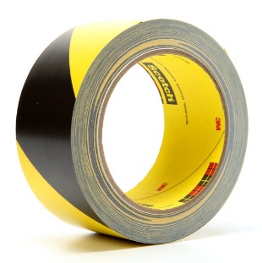
 | Rg3: Daño a la visión de los operarios de la fabrica | Severidad G2, Frecuencia F2, Probabilidad P1 | PL d | Evitar que la contaminación visual salga de la zona de soldadura. | Cercamiento en Lámina | 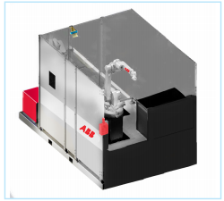
 | Rg 4: Daño por quemaduras debido a la soldadura | Severidad G2, Frecuencia F1, Probabilidad P1 | PL c | Evitar la cercania del operario a la operación de soldadura | Lámina que separe la zona de ensamble de la zona de soldadura.
 | Rg5: Incendio de la celda | Severidad G2, Frecuencia F1, Probabilidad P1 | PL c | Evitar materiales inflamables al interior de la celda robotizada | Señal de "prohibido el ingreso, Colocación de un extintor a la entrada de la celda de material inflamable" | 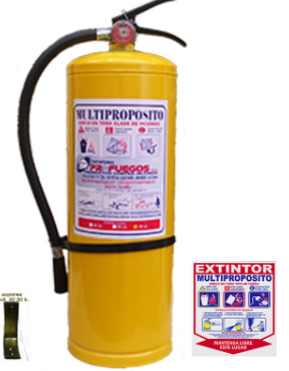
 | Rg6: Ingreso de personal en la Celda Robótica | Severidad G2, Frecuencia F1 , Probabilidad P1 | PL c | Ubicar barreras alrededor de la zona de trabajo del robot con un solo punto de acceso | Cercamiento lámina
 |  |  |  | Frenar el robot cuando se abre la puerta de mantenimiento de la celda | Sensor de Guardas conectadas al X11 , CAT3
 |  |  |  | Señalización de prohibición de acceso | Señal de "prohibido el ingreso a presonal no autorizado" en la puerta de entrada a la zona de soldadura
 |  |  |  | Señalización visual y sonora indicando la teminación del proceso | • Testigo led industrial • Alarma industrial
 | Rg7: Fuga de gases usados en el proceso de soldadura | Severidad G1, Frecuencia F1 , Probabilidad P1 | PL a | Medir la concentracion de gases peligrosos en el ambiente de la celda | Sensor de gases
 |  |  |  | Extraer los gases tóxicos, ventilación mecánica | Campana extractora.
Mantenimiento de la celda | Rg8: El robot se mueve en la celda cuando se realizan operaciones de mantenimento e inspección. Posibilidad que el robot se golpee y cause lesiones al operario. | Severidad G2, Frecuencia F2 , Probabilidad P1 | PL d | Asegurar que el robot esté detenido cuando la puerta este abierta. | Cerradura con candado para no permitir cerrar la puerta.
 |  |  |  | Asegurar que cuando la celda esté en mantenimiento, los equipos electricos se encuentren apagados. | Switch Principal de energia electrica de la celda que se puede bloquear en posición de apagado
 |  |  |  | Asegurar una Apertura Facil de la puerta desde adentro de la Celda. | Palanca interna de apertura de puertas sin restrucciones
Funcionamiento de la celda | Rg 9: Mala Posición Ergonomica de los operarios al cargar los perfiles, descargar el marco de bicicleta y ubicar los perfiles en la matriz | Gravedad G1, Frecuencia F2 , Posibilidad P1 | PL b | El operario puede tomar los perfiles y el marco desde una posición donde no tenga que agacharse o encorvarse. | Diseño de un carro de Carga donde se puedan ubicar y retirar las partes con una posición ergonómica | 
 | Rg 10: Posicionador de piezas inicia el giro cuando el operario está cerca | Severidad G2, Frecuencia F2, Probabilidad P1 | PL d | Evitar que el posicionador de piezas se mueva cuando el operario está dentro de zona de ensamble | Sensores de presencia - Ausencia
 |  |  |  | Control de proceso fuera de la zona de ensamble para obligar al operario a salir antes que el posicionador de piezas se mueva | Control de Proceso

